RUWA Treillis spéciaux
Formulaire de commande RUWA Treillis spéciaux / ruwatec

 |  |  |  |  |  |  |  |  |  |  |  |  |  |  |  |  |  |  |  |  |  |  | FR 01-2023
N° liste*: (*obligatoire) |  |  |  |  | N° de plan: |  |  |  |  |  |  | Dessiné: |  |  |  |  |  | Date: |  |  | Verifié:

Date de livraison: |  |  |  |  | Bureau d'ingénieur*: |  |  |  |  |  |  | Chantier*: |  |  |  |  |  | Element*:

Interlocateur chantier*:

Téléphone chantier*: |  |  |  |  | Enterprise de construction*: |  |  |  |  |  |  | Adresse de livraison*: |  |  |  |  |  | Remarques:

N° objet RUWA:

SPECIFICATION POUR RUWA TREILLIS SPÉCIAUX SUR MESURE (Acier a béton B500A, B500B, ruwinox 1.4362 ou ruwinox 1.4462) |  |  |  |  |  |  |  |  |  |  |  |  |  |  |  |  |  |  |  |  |  |  |  | SUPPORT
Pos. | Qualité (1) | Diamètre (2) |  |  | Ecartement (3) |  | Débordements (4) [mm] |  |  |  |  | Format (5) [mm] |  |  | Plier (6) | Nombre des fils [pce] |  | Qté. [pce] | Poids [kg] |  |  | Remarques |  | Proposition de débordements [mm]
 |  | LD [mm] | QD [mm] |  | LD [mm] | QD [mm]
 |  |  |  |  |  |  | u1 | u2 | u3 |  | u4 | L |  | B |  | LD | QD |  | Treillis | Total |  |  |  | u1 | u2 | u3 | u4

Ordre de remplissage |  |  |  |  |  |  |  |  |  |  |  |  |  |  |  | Total

PARAMÉTRES DU TREILLIS |  |  |  |  |  |  | ESQUISSE POUR LES PLIAGES / PARAMÉTRES DU TREILLIS (7)
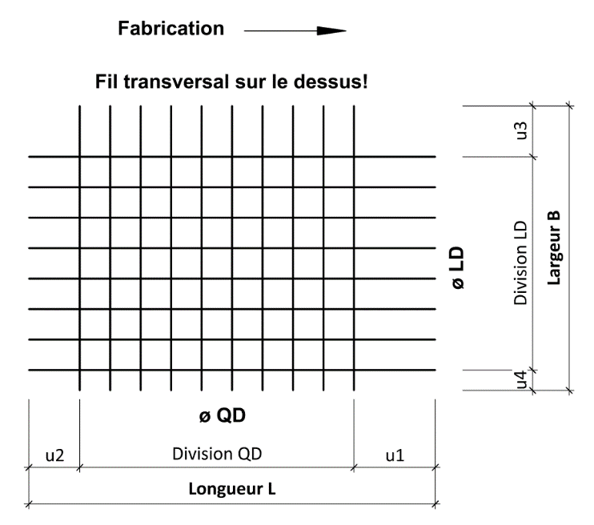

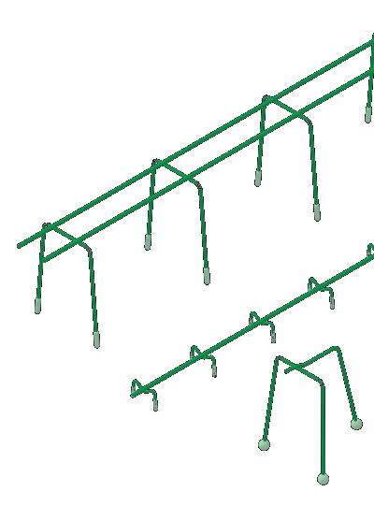

PANIERS DE SUPPORT SUNO / SUNO-mini / KUFU / KUFU-mini / STÜBÜ
DK |  | Type |  |  | Quantité [pce] |  | Hauter [cm] |  |  | Longeur totale [m] |  |  | Pieds [DK] |  |  | Accessoires |  |  |  | Besoins d'accessoires

Ordre de remplissage

POUR DES FORMES DE TREILLIS PLUS COMPLEXES, NOUS VOUS DEMANDONS D'UTILISER LE LOGICIEL RUWATEC POUR DÉFINIR LES TREILLIS. SI VOUS AVEZ DES QUESTIONS CONCERNANT LE FORMULAIRE DE COMMANDE OU RUWATEC / TREILLIS, VEUILLEZ CONTACTER NOS INGÉNIEURS.

EXEMPLES
m1 | B500A | 14 | 12 |  | 150 | 150 | 700 | 50 | 600 |  | 50 | 6,000 |  | 2,000 |  | 10 | 36 | 5 | 136.4 | 682
m2 | B500B | 8 | 8 |  | 200 | 200 | 50 | 50 | 50 |  | 50 | 3,500 |  | 1,500 | 1x | 8 | 18 | 3 | 21.7 | 65

EXPLICATIONS
(1) Qualités d'acier disponibles: B500A, B500B, acier inoxydable 1.4362 (KWK III), acier inoxydable 1.4462 (KWK IV) (2) Les diamétre de fil disponibles dépendent de la qualité d'acier sélectionnée. Rapport du plus petit fil au plus grand fil ≥0.60 (3) Ecartement LD de 25 mm dans une grille de 25 mm | Ecartement QD variable en continu à partir de 50 mm (4) Débordements du fil LD min. 25 mm, max. unilatéral 800/2'000 mm | Débordements du fil QD min. 10 mm, max. 1'500 mm (u3/u4 max. B/2) (5) Longueur du treillis de 800 à 13'000 mm | Largeur du treillis de 800 à 3'000 mm (selon la qualité de l'acier; voir catalogue) (6) Si le treillis est plié, veuillez compléter un croquis (7) Longueur de bord de pliage max. 5.00 m | Largeur de courbure max. 3.00m | Diamètre du mandrin en règle générale d3 = 4ø | Pas de fils dans la zone du pliage

 |  |  |  |  |  |  |  |  |  |  |  | Web | www.ruwa-ag.ch |  |  |  |  |  |  |  | LÉGENDE
RUWA Drahtschweisswerk AG |  |  |  |  |  |  |  |  |  |  |  | Demande de prix | info@ruwa-ag.ch |  |  |  |  |  |  |  | Champs obligatoires
Burghof 100 |  |  |  | Tel. +41 34 432 35 35 |  |  |  |  |  |  |  | Commandes | verkauf@ruwa-ag.ch |  |  |  |  |  |  |  | Choix libre
CH-3454 Sumiswald |  |  |  | Fax +41 34 432 35 55 |  |  |  |  |  |  |  | Conseils techniques | technik@ruwa-ag.ch |  |  |  |  |  |  |  | Pas le libre choix

